CÁLCULO VALOR DE REFERENCIA
FORMULARIO PROPUESTA ECONÓMICA BOGOTA A CIELO ABIERTO
 |  |  |  |  |  |  |  |  | Código | 127-FORAP-44
 |  |  |  |  |  |  |  |  | Versión | 1
 |  |  |  |  |  |  |  |  | Fecha | 2025-10-10

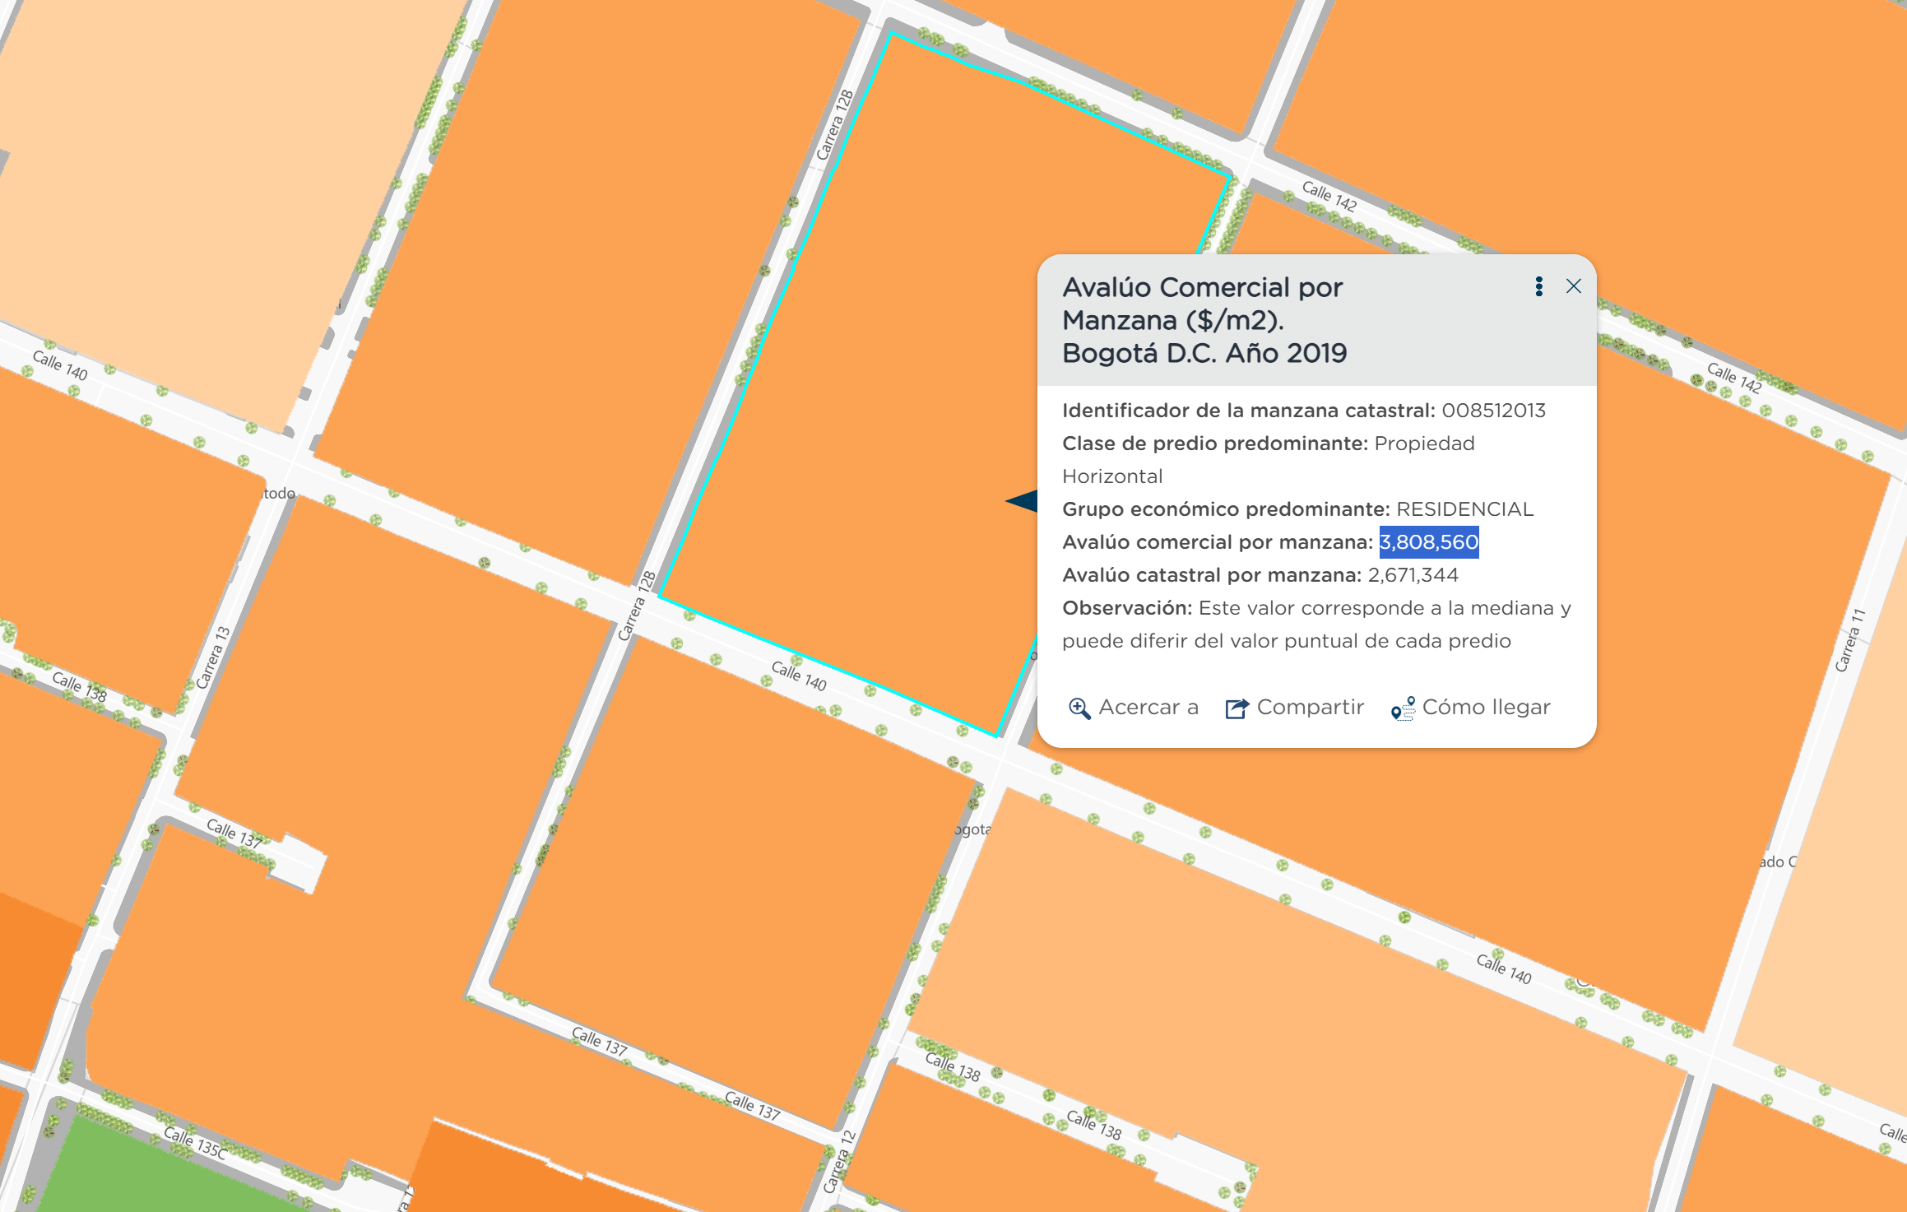
EJEMPLO DE MAPA DE AVALÚO COMERCIAL
 |  |  |  |  |  |  |  |  | PÁGINA WEB: MAPAS BOGOTA - AVALÚO COMERCIAL
CERTIFICACIÓN DE RETRIBUCIÓN ECONÓMICA AL DISTRITO - BOGOTÁ A CIELO ABIERTO EN EL MARCO DEL DECRETO DISTRITAL N° 315 DE 2024 EN EL ESPACIO UBICADO EN _________, ESTABLECIMIENTO __________. |  |  |  |  |  |  |  |  | https://mapas.bogota.gov.co/?l=9364&e=-74.16815498157747,4.618429022081677,-74.12695625110763,4.640672192449005,4686&b=7256
Valor de referencia | $ 5,540,024
Factor inductivo de Renta | 0.50%
Área de aprovechamiento específico | ___ m2
Tiempo de uso
Nivel de restricción | BAJA/MEDIA/ALTA

Fuente: MAPAS BOGOTÁ
PÁGINA WEB BANCO DE LA REPÚBLICA PARA CONOCER EL IPC
https://suameca.banrep.gov.co/estadisticas-economicas/#/informacionSerie/100002/%C3%8Dndice%20de%20Precios%20al%20Consumidor%20%28IPC%29

BANREP
IPC dic 2019 | 103.8 |  | AVALUO COMERCIAL POR MANZANA - ACTUALIZADA SEGÚN IPC
IPC dic 2020 | 105.48 |  | 2019 | 2020 | 2021 | 2022 | 2023 | 2024 | 2025
IPC dic 2021 | 111.41 |  | $ 3,808,560 | $ 3,870,201 | $ 4,087,781 | $ 4,624,208 | $ 5,053,130 | $ 5,315,840 | $ 5,540,024
IPC dic 2022 | 126.03
IPC dic 2023 | 137.72
IPC diciembre 2024 | 144.88
IPC Mes evaluado | 150.99 | *Ajustar el valor según el IPC del mes
 | 1.4546242775

PROMEDIO IDECA (2019) DEL AVALÚO COMERCIAL DE LAS MANZANAS ESTUDIADAS |  |  | $ 3,808,560 |  |  |  | VALOR DE REFERENCIA |  | $ 5,540,024

 |  |  |  |  |  |  |  |  | 145%

